Rangos_Variables
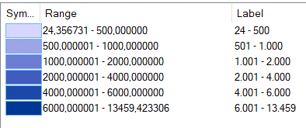

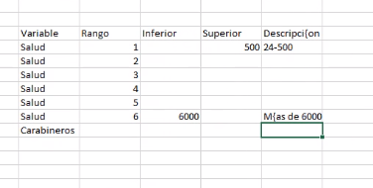
 | Código | Variable | Rango | Inferior | Superior | Descripción
 | 1 | Salud | 1 | 24 | 500 | 24 - 500
Salud | 1 | Salud | 2 |  | 1,000
 | 1 | Salud | 3 |  | 2,000
 | 1 | Salud | 4 |  | 4,000
 | 1 | Salud | 5 |  | 6,000
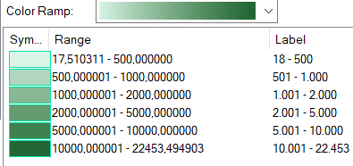
 | 1 | Salud | 6 | 6,000 |  | >6000
 | 2 | Carabineros | 1 | 17 | 500 | 18 - 500
 | 2 | Carabineros | 2 |  | 1,000
Carabineros | 2 | Carabineros | 3 |  | 2,000
 | 2 | Carabineros | 4 |  | 5,000
 | 2 | Carabineros | 5 |  | 10,000
 | 2 | Carabineros | 6 | 10,000 |  | >10000
 | 3 | Parvularia | 1 | 12 | 100 | 12 - 1000
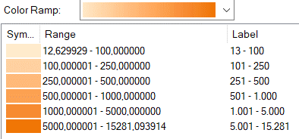
 | 3 | Parvularia | 2 |  | 250
 | 3 | Parvularia | 3 |  | 500
 | 3 | Parvularia | 4 |  | 1,000
Parvularia | 3 | Parvularia | 5 |  | 5,000
 | 3 | Parvularia | 6 | 5,000 |  | >5000
 | 4 | Eduación Superior | 1 | 17 | 1,000 | 17 - 1000
 | 4 | Eduación Superior | 2 |  | 2,500
 | 4 | Eduación Superior | 3 |  | 10,000
 | 4 | Eduación Superior | 4 |  | 35,000
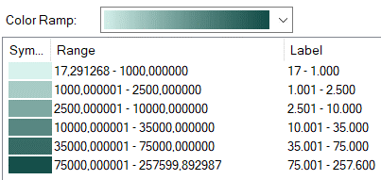
 | 4 | Eduación Superior | 5 |  | 75,000
 | 4 | Eduación Superior | 6 | 75,000 |  | >75000
 | 5 | Educación Básica y Media | 1 | 14 | 100 | 14 - 100
Eduación Superior | 5 | Educación Básica y Media | 2 |  | 250
 | 5 | Educación Básica y Media | 3 |  | 500
 | 5 | Educación Básica y Media | 4 |  | 1,000
 | 5 | Educación Básica y Media | 5 |  | 2,000
 | 5 | Educación Básica y Media | 6 | 2,000 |  | >2000
 | 6 | Sitio de Interés Turístico | 1 | 15 | 500 | 15 -500
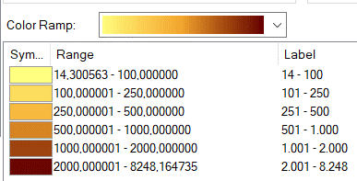
 | 6 | Sitio de Interés Turístico | 2 |  | 1,000
 | 6 | Sitio de Interés Turístico | 3 |  | 3,000
 | 6 | Sitio de Interés Turístico | 4 |  | 6,000
 | 6 | Sitio de Interés Turístico | 5 |  | 15,000
 | 6 | Sitio de Interés Turístico | 6 | 15,000 |  | >15000
Educación Básica y Media | 7 | Monumento Nacional | 1 | 14 | 2,500 | 14 - 2500
 | 7 | Monumento Nacional | 2 |  | 10,000
 | 7 | Monumento Nacional | 3 |  | 20,000
 | 7 | Monumento Nacional | 4 |  | 30,000
 | 7 | Monumento Nacional | 5 |  | 50,000
 | 7 | Monumento Nacional | 6 | 107,026 |  | >107026
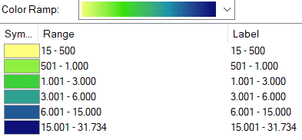
 | 8 | Sitios de Interés Poblacional | 1 | 8 | 250 | 8 - 250
 | 8 | Sitios de Interés Poblacional | 2 |  | 750
 | 8 | Sitios de Interés Poblacional | 3 |  | 1,500
 | 8 | Sitios de Interés Poblacional | 4 |  | 5,000
Sitio turístico | 8 | Sitios de Interés Poblacional | 5 |  | 10,000
 | 8 | Sitios de Interés Poblacional | 6 | 24,588 |  | >24588
 | 9 | Índice de Vegetación en centros urbanos (NDVI) | 1 | -0.04 | 0.05
 | 9 | Índice de Vegetación en centros urbanos (NDVI) | 2 |  | 0.1000
 | 9 | Índice de Vegetación en centros urbanos (NDVI) | 3 |  | 0.1500
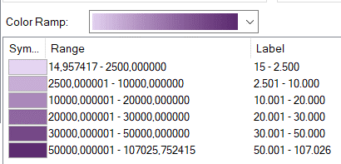
 | 9 | Índice de Vegetación en centros urbanos (NDVI) | 4 |  | 0.2500
 | 9 | Índice de Vegetación en centros urbanos (NDVI) | 5 | 0.4800 |  | >0.48
 | 10 | Índice de Vegetación (EVI) en centros urbanos (NDVI) | 1 | -17.220 | -1.5000
 | 10 | Índice de Vegetación (EVI) en centros urbanos (NDVI) | 2 |  | -0.2500
Monumento Nacional | 10 | Índice de Vegetación (EVI) en centros urbanos (NDVI) | 3 |  | 0.2500
 | 10 | Índice de Vegetación (EVI) en centros urbanos (NDVI) | 4 |  | 1.3000
 | 10 | Índice de Vegetación (EVI) en centros urbanos (NDVI) | 5 | 1.3 |  | >1.30
 | 11 | Índice de Vegetación Ajustado al Suelo (SAVI) | 1 | -0.06 | 0.1
 | 11 | Índice de Vegetación Ajustado al Suelo (SAVI) | 2 |  | 0.15
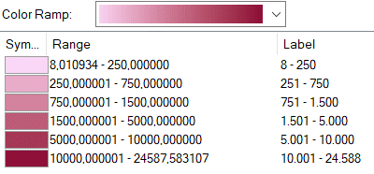
 | 11 | Índice de Vegetación Ajustado al Suelo (SAVI) | 3 |  | 0.25
 | 11 | Índice de Vegetación Ajustado al Suelo (SAVI) | 4 |  | 0.35
 | 11 | Índice de Vegetación Ajustado al Suelo (SAVI) | 5 | 0.73 |  | >0.73
 | 12 | Índice de Suelo Desnudo (BSI) | 1 | -0.31 | -0.1
Sitio de Interés Poblacional | 12 | Índice de Suelo Desnudo (BSI) | 2 |  | -0.05
 | 12 | Índice de Suelo Desnudo (BSI) | 3 |  | 0
 | 12 | Índice de Suelo Desnudo (BSI) | 4 |  | 0.02
 | 12 | Índice de Suelo Desnudo (BSI) | 5 | 0.14 |  | >0.14
 | 13 | Tempreatutra (Grados Celsius) | 1 | -15 | 7
 | 13 | Tempreatutra (Grados Celsius) | 2 |  | 15
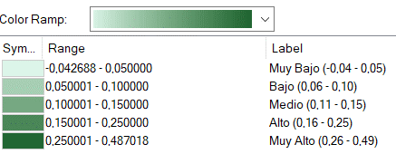
 | 13 | Tempreatutra (Grados Celsius) | 3 |  | 20
 | 13 | Tempreatutra (Grados Celsius) | 4 |  | 23
 | 13 | Tempreatutra (Grados Celsius) | 5 |  | 25
NDVI | 13 | Tempreatutra (Grados Celsius) | 6 | 25 |  | >25

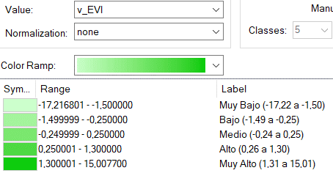

EVI

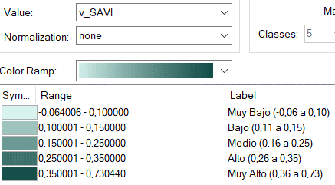

SAVI

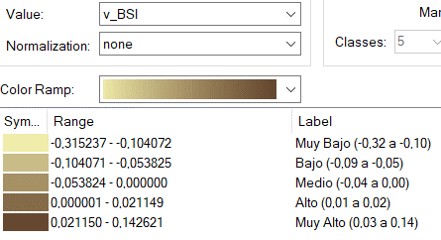

BSI

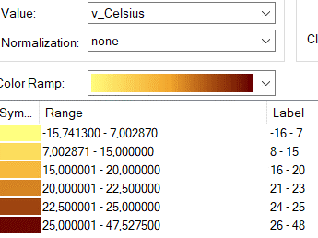

Celsius

